UT-RSPK094M
업무기능분해도
업무기능분해도
업무기능분해도
업무기능분해도
업무기능분해도
업무기능분해도
업무기능분해도
업무기능분해도
업무기능분해도
업무기능분해도
업무기능분해도
업무기능분해도
업무기능분해도
업무기능분해도
업무기능분해도
업무기능분해도
업무기능분해도
업무기능분해도
업무기능분해도
업무기능분해도
인천국제공항 통합정보시스템 고도화 구축 사업 |  |  |  |  |  |  |  |  | 단위테스트결과서[자원배정(RS)]

1.단위 시험 케이스
단위시험ID |  | UT-RSPK094M | 단위시험 명 | General Aviation Pad History Detail |  | 작성자 | 장동혁 | 작성일 | 2025-11-27
개요 |  | - 경항공기 신청 세부내역 조회
프로그램ID |  | RSPK094M.xfdl, AcstLcrftAplyController.java, AcstLcrftAplyService.java, AcstLcrftAplyMapper.xml
1차 시험결과 |  | 2025-11-27 | 장동혁 |  | 2차 시험결과 | 2025-12-02 |  | 유경섭

 |  |  |  |  |  | [1차] 개발자 |  | [2차] 업무PL
순번 | 시험 내용 |  | 시험데이터 | 예상 결과 | 실제 결과 | 일자 | 수행결과(P/F) | 일자 | 수행결과(P/F)
1 | 화면로딩 - 화면 LOAD시 전체정보가 조회되는지 확인한다 |  | 초기화면 | 1. 경비행기 신청정보 조회결과 표시 2. 시작/종료일에 대한 유효성점검시 정상 작동됨 | 예상결과와동일 | 2025-11-27 | P | 2025-12-02 | P

단위테스트결과
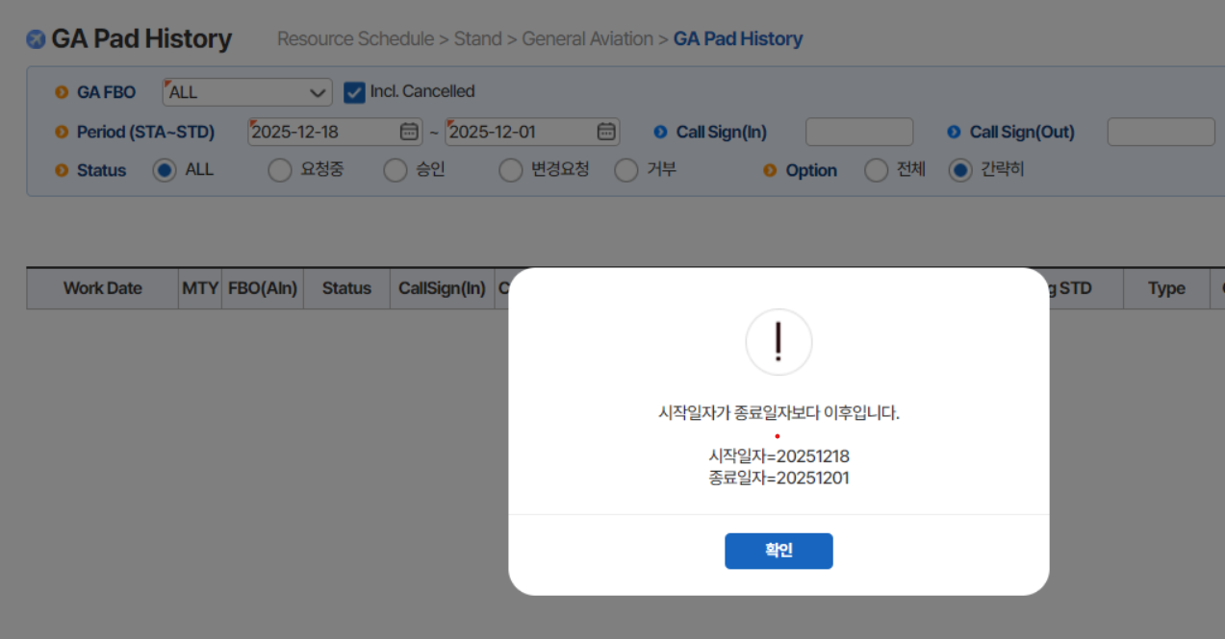
업무기능분해도
업무기능분해도
업무기능분해도
업무기능분해도
업무기능분해도
업무기능분해도
업무기능분해도
업무기능분해도
업무기능분해도
업무기능분해도
업무기능분해도
업무기능분해도
업무기능분해도
업무기능분해도
업무기능분해도
업무기능분해도
업무기능분해도
업무기능분해도
업무기능분해도
업무기능분해도
인천국제공항 통합정보시스템 고도화 구축 사업 |  | 단위테스트결과서[자원배정(RS)]

2.단위 시험 결과
순번 | 시험 결과 증적
1-1 | 1-1. 경비행기 신청정보 조회결과 표시
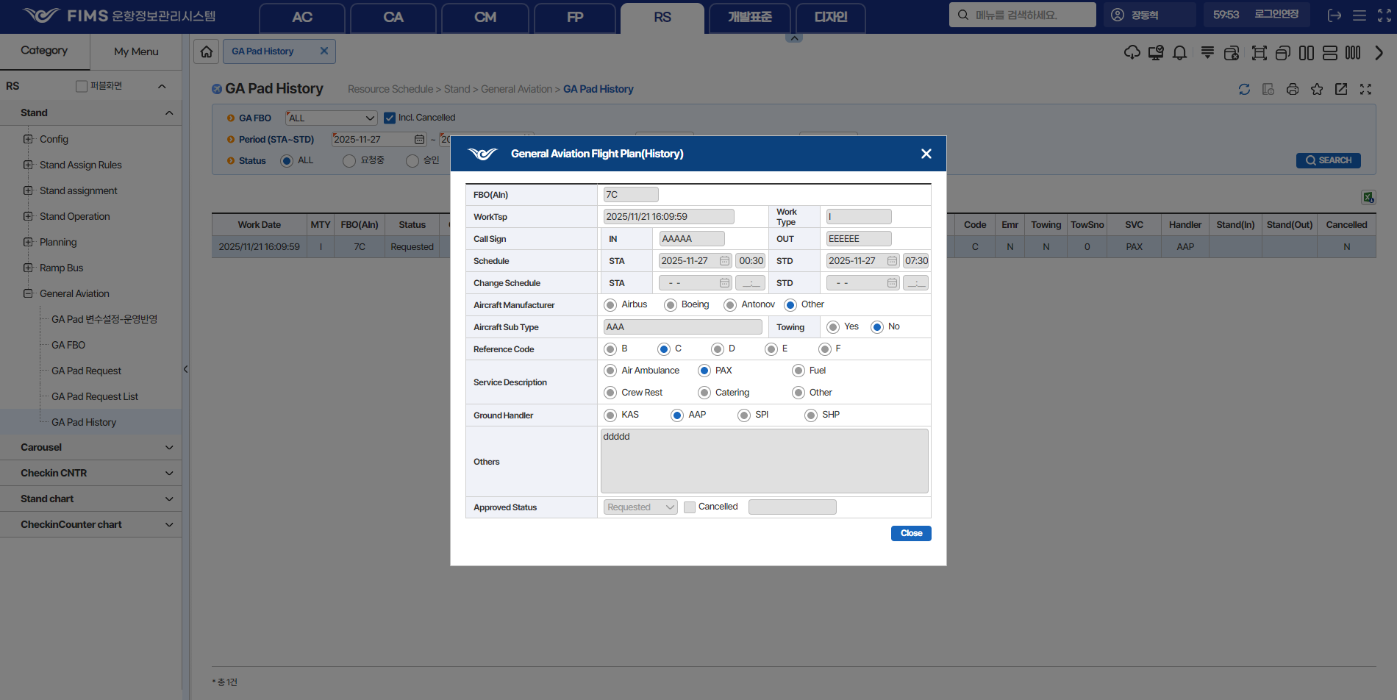

1-2 | 1-2. 2. 시작/종료일에 대한 유효성점검시 정상 작동됨

